excel_js_2026-09-15_04.40pm
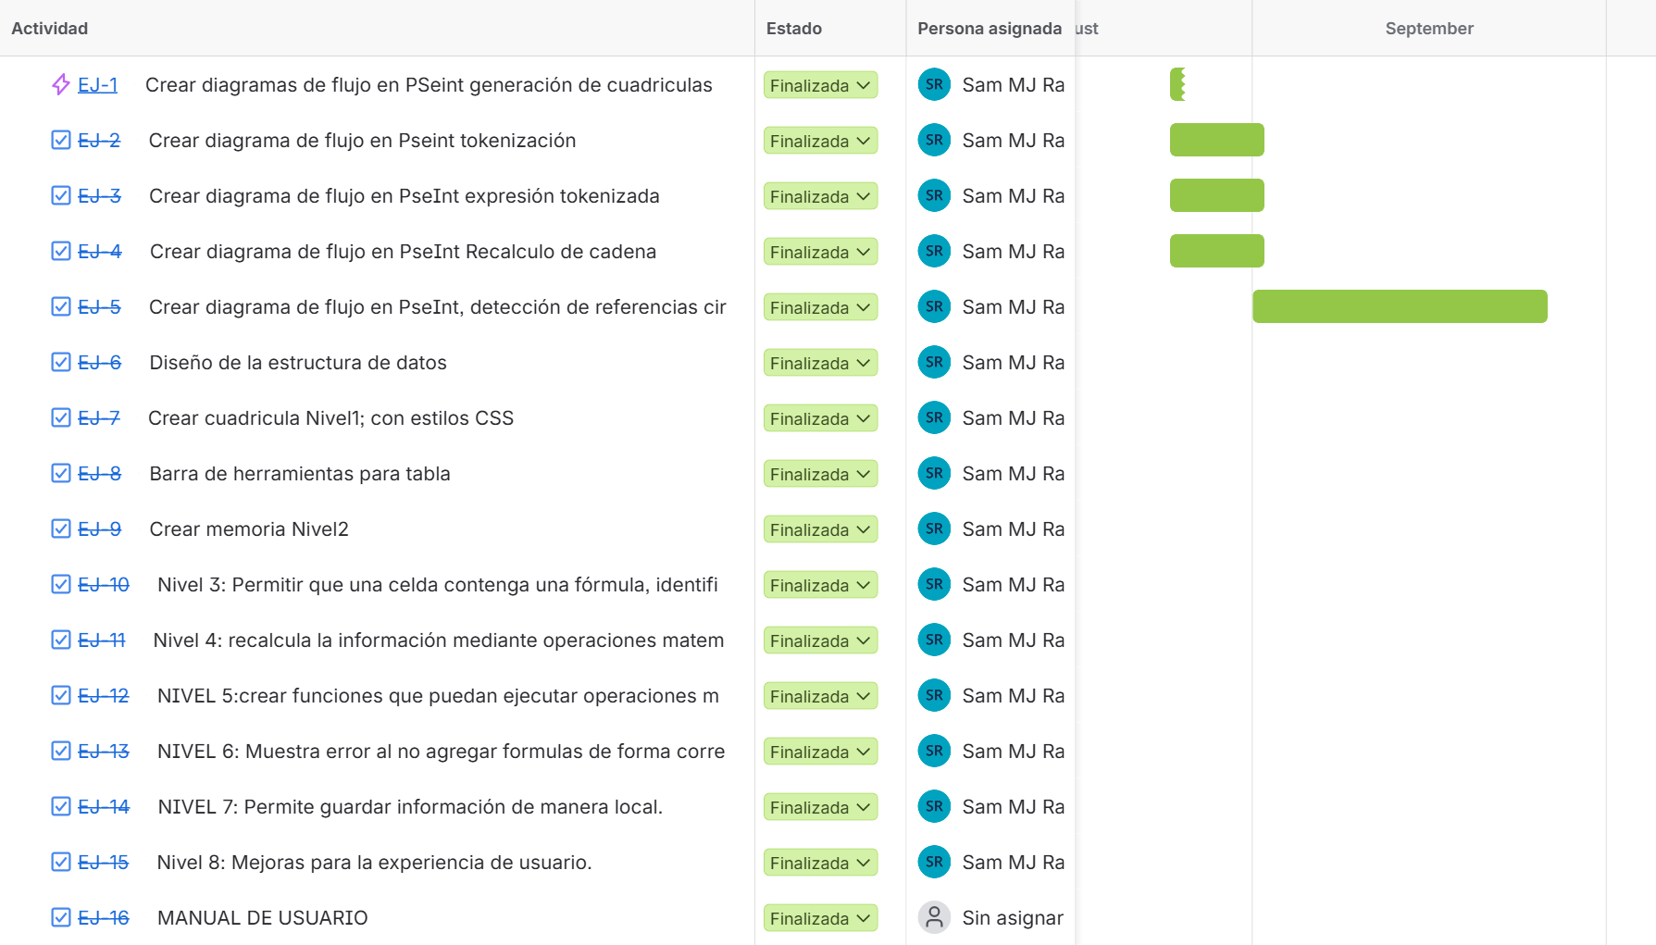
Enlace para ver dese Jira
https://samuelmuj.atlassian.net/jira/core/projects/EJ/timeline?rangeMode=WEEKS
Tipo de Incidencia | Clave | Resumen | Estado | Persona asignada
Flujo de trabajo | EJ-1 | Crear diagramas de flujo en PSeint generaciÃ³n de cuadriculas | Finalizada | Sam MJ Raxjal
Tarea | EJ-2 | Crear diagrama de flujo en Pseint tokenizaciÃ³n | Finalizada | Sam MJ Raxjal
Tarea | EJ-3 | Crear diagrama de flujo en PseInt expresiÃ³n tokenizada | Finalizada | Sam MJ Raxjal
Tarea | EJ-4 | Crear diagrama de flujo en PseInt Recalculo de cadena | Finalizada | Sam MJ Raxjal
Tarea | EJ-5 | Crear diagrama de flujo en PseInt, detecciÃ³n de referencias circulares | Finalizada | Sam MJ Raxjal
Tarea | EJ-6 | DiseÃ±o de la estructura de datos | Finalizada | Sam MJ Raxjal
Tarea | EJ-7 | Crear cuadricula Nivel1; con estilos CSS | Finalizada | Sam MJ Raxjal
Tarea | EJ-8 | Barra de herramientas para tabla | Finalizada | Sam MJ Raxjal
Tarea | EJ-9 | Crear memoria Nivel2 | Finalizada | Sam MJ Raxjal
Tarea | EJ-10 | Nivel 3: Permitir que una celda contenga una fÃ³rmula, identificada porque el contenido inicia con el sÃ­mbolo matemÃ¡ticos | Finalizada | Sam MJ Raxjal
Tarea | EJ-11 | Nivel 4: recalcula la informaciÃ³n mediante operaciones matemÃ¡ticas si una celda cambia de valores. | Finalizada | Sam MJ Raxjal
Tarea | EJ-12 | NIVEL 5:crear funciones que puedan ejecutar operaciones matemÃ¡ticas. | Finalizada | Sam MJ Raxjal
Tarea | EJ-13 | NIVEL 6: Muestra error al no agregar formulas de forma correcta. | Finalizada | Sam MJ Raxjal
Tarea | EJ-14 | NIVEL 7: Permite guardar informaciÃ³n de manera local. | Finalizada | Sam MJ Raxjal
Tarea | EJ-15 | Nivel 8: Mejoras para la experiencia de usuario. | Finalizada | Sam MJ Raxjal
Tarea | EJ-16 | MANUAL DE USUARIO | Finalizada | Sam MJ Raxjal

